1.01 MOFD류 ASSY_SUB 품명 규칙
ASSY 작성시
MO ASSY <12P-SCPC-SP1-SP2>
제품분류명
ASSY 표시
주요 SUB ASSY 구성 요소 표시 필요시 구성
ADP SUB <12P-SCPC-SP1-SP2>
제품분류명
SUB 표시
12PORT ADP
어댑터 SC/PC
1차 어댑터 종류개수
2차 어댑터 종류개수
ADP SUB <12P-SCPC-SP1-DP2>
제품분류명
SUB 표시
12PORT ADP
어댑터 SC/PC
1차 어댑터 종류개수
2차 어댑터 종류개수
SUB ASSY 작성시
MOFD 작성시

1.02 접속함체 류 ASSY_SUB 품명 규칙
ASSY 작성시
BOFC-B1 ASSY
제품분류명
ASSY 표시
TRAY SUB <WH>
제품분류명
SUB 표시
트레이 종류 표기
<WOH>는 힌지 포함안됨
UPPER SUB <WA>
제품분류명
SUB 표시
SUB ASSY 작성시
접속함체 작성시
에어밸브 포함 표기
<WOA>는 에어밸브 포함안됨

1.03 광 단자함 류 ASSY_SUB 품명 규칙
ASSY 작성시
OTPA ASSY
제품분류명
ASSY 표시
광 단자함 작성시
LOWER SUB <BASE-SA>
제품분류명
SUB 표시
BASETRAY 종류표기
SUB ASSY 작성시
LOWER SUB <BASE-ML-W>
제품분류명
SUB 표시
BASETRAY 종류표기
어댑터 포함
<WO>는 어댑터 포함안됨

1.04 광 분배함 류 ASSY_SUB 품명 규칙
ASSY 작성시
OFD-A1 ASSY
제품분류명
ASSY 표시
광 분배함 작성시
제품분류명
SUB 표시
SUB ASSY 작성시
ADP SUB <144P-SCPC-SP1-LCPC-SP2>
144PORT ADP
어댑터 SC/PC
1차 어댑터 종류개수
2차 어댑터 종류개수
2차 어댑터 LC/PC

1.3 커넥터류 품목 맵
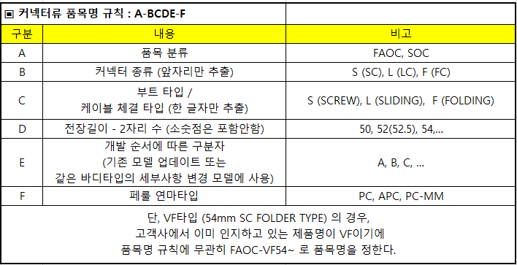

1.7 스티커_매뉴얼 품목 맵
AJW
N80-()-AJ
190822 초안작성

MANUAL
-M
(1~5 자리 해당제품과 동일)
한국어
-MK
일련번호
-M()01~

SCON
N80-()-SC

영어
-ME
KT
N80-()-KT
 |  | *특기사항 : 정식 개정까지 관리 필요 2종 (재고)
 |  | P11-G1-ME10 ( 구 P11-G1-3051E )
 |  | P11-G1-MV10 ( 구 P11-G1-3052E )

불어
-MF

LG
N80-()-LG
스페인어
-MS

일련번호
N80-()-()()001~

SKT
N80-()-SK
중국어
-MC

SKB
N80-()-SB

드림라인
N80-()-DL

CJ
N80-()-CJ

JCN
N80-()-JC

GOC
N80-()-GC

TK
N80-()-TK

COMTEC
N80-()-CT

BROADBAND TECH
N80-()-BT

 | P16-MP-ME12
GLOBE TELECOM
N80-()-GL

PANTON
N80-()-PT

NBG SOLUTIONS
N80-()-NB

CROSSOP
N80-()-CR

INTER LINK
N80-()-IL

KEYNET
N80-()-KN

포앤티
N80-()-PO

솔리드
N80-()-SD

고려오트론
N80-()-GO

제씨콤
N80-()-ZC

그레이트테크
N80-()-GT

OSILAN
N80-()-OS

미래로앤지
N80-()-MR

A20 스플리터 품번 체계
스플리터 품번 체계
1,2,3 |  | 4 |  | 5 | 6 |  | 7 | 8 |  | 9 |  | 10
A20 | - | 인입출 커넥터 유/무 |  | 1차 RN | 2차 RN |  | 3차 RN | 길이 |  | 인입출 커넥터 종류 |  | 인출 케이블 색상
 |  | 0 | 커넥터 입/출 전부 없다 | 0 |  | 없음 |  | 1 | 1M/75 | 0 | SC/PC - SC/PC | 0 | WHITE
 |  | 1 | 커넥터 인입만 있다 | 1 |  | 1:2 스플리터 |  | 2 | 50/50 | 1 | SC/APC - SC/PC | 1 | BLUE
 |  | 2 | 커넥터 인출만 있다 | 2 |  | 1:3 스플리터 |  | 3 | 1M/50 | 2 | SC/PC - SC/APC
 |  | 3 | 커넥터 입/출 전부 있다 | 3 |  | 1:4 스플리터 |  | 0 | 공탭 (스플리터 없음) | 3 | SC/APC - SC/APC
 |  |  |  | 4 |  | 1:8 스플리터 |  |  |  | 4 | FC/PC - FC/PC
 |  |  |  | 5 |  | 1:16 스플리터 |  |  |  | 5 | FC/PC - FC/APC
 |  |  |  | 6 |  | 1:32 스플리터 |  |  |  | 6 | FC/APC - FC/PC
 |  |  |  | 7 |  | 2:2 스플리터 |  |  |  | 7 | FC/APC - FC/APC
 |  |  |  | 8 |  | 2:4 스플리터 |  |  |  | 8 | LC/PC - LC/PC
 |  |  |  | 9 |  | 2:8 스플리터 |  |  |  | 9 | LC/PC - LC/APC
 |  |  |  | A |  | 2:16 스플리터 |  |  |  | A | LC/APC - LC/PC
 |  |  |  | B |  | 2:32 스플리터 |  |  |  | B | LC/APC - LC/APC
 |  |  |  |  |  |  |  |  |  | X | 커넥터 없음

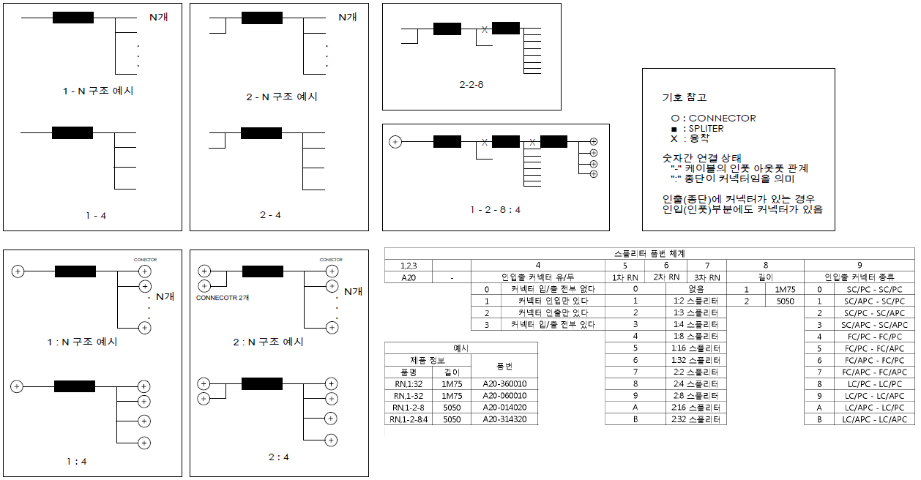
※ 품명에 대한 설명 (도식화 예시) 및 품번 예시

